关系图
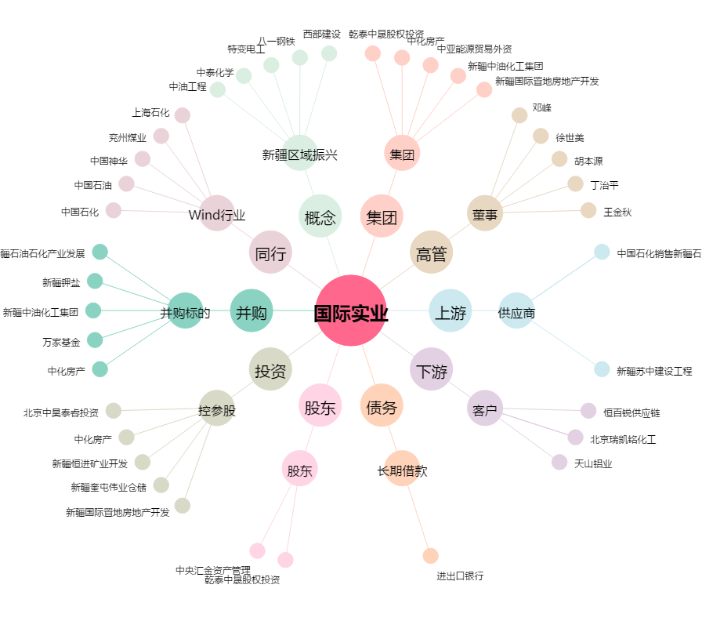
国际实业[000159.SZ] - 关系概览图

